상품제안서
양면형 펭귄 손난로 보조배터리 손난로 WM504 [5000mAh] | 상품코드: F31628

 |  |  |  |  |  |  | 02-412-0044 | www.easy1.co.kr
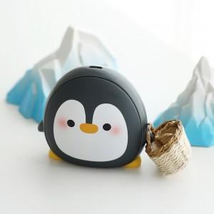

【상세/제작정보】

【인쇄/포장옵션】 | 레이저 / 포장지포장

【공급단가】 | 수량 | 30~ | 50~ | 100~ | 300~ | 500~
*VAT별도 | 단가 | 24,000원 | 23,200원 | 22,600원 | 22,000원 | 21,600원

【상품 URL】 | https://dev.easy1.co.kr:443/src/goods_detail.php?gdno=31628

